Sheet1
2. 비주얼 스튜디오 설치
1) 비주얼 스튜디오란 ?
- 마이크로소프트 윈도우, macOS에서 작동하며, 다양한 언어로 프로그래밍할 수 있는 마이크로소프트의 통합 개발 환경(IDE Integrated Development Environment)입니다.
응용 프로그램, 웹 사이트, 웹 프로그램 등을 개발할 수 있으며. C#, C++, Python, JavaScript, TypeScript 등을 이도구를 통해 개발 할 수 있습니다.
우리가 배울 C# 을 유용하게 개발 할 수 있도록 여러가지 편의 기능을 제공하며 개발, 및 배포를 하여 응용 프로그램 및 게시물(웹) 로 완성 시켜주는 프로그래밍 도구 입니다.
여러분이 학습할 개발 학습용으로 커뮤니티 버전이 있으며 무료로 사용 할 수 있습니다. (상업적 사용시에는 사용비용 (License) 가 지불되어야 함.)

2) 홈페이지 https://visualstudio.microsoft.com/ko/
3) 다운로드 -> 커뮤니티 -> 무료 다운로드
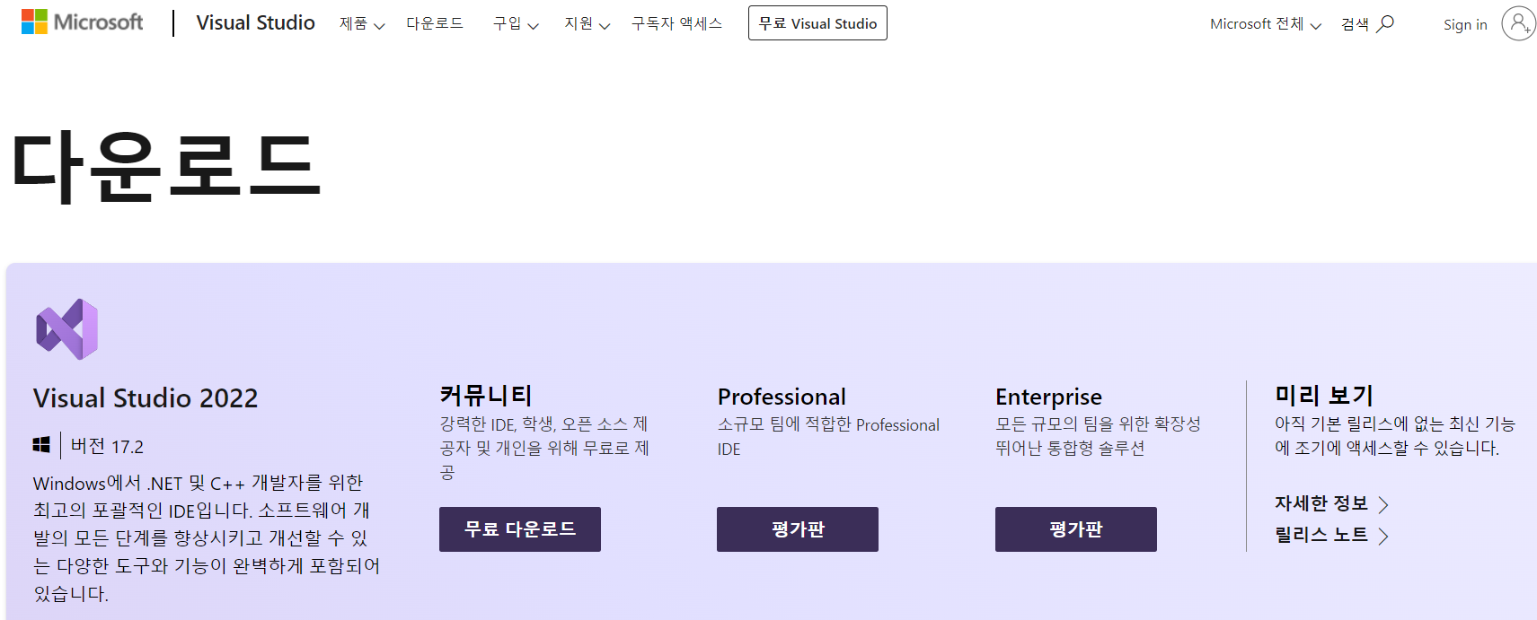

4) 프로그램 설치
- .NET 데스크톱 개발 선택 -> 설치
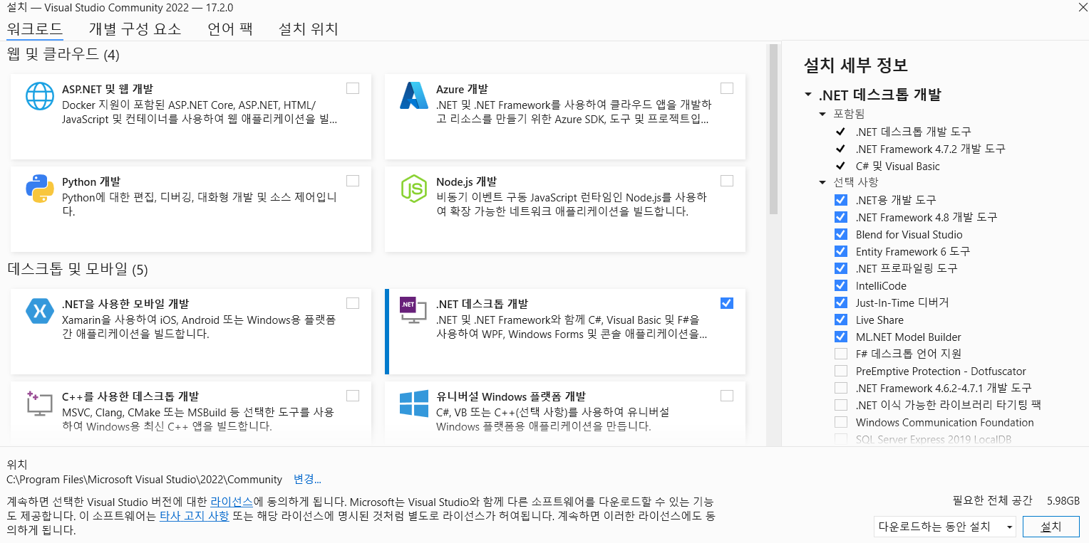

3. C# 프로젝트 생성
- 새 프로젝트 만들기 -> 모든언어 (C#) 선택
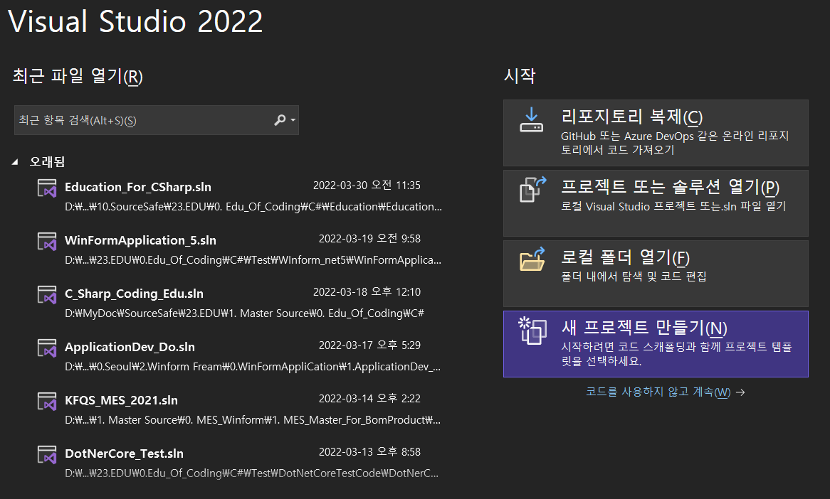
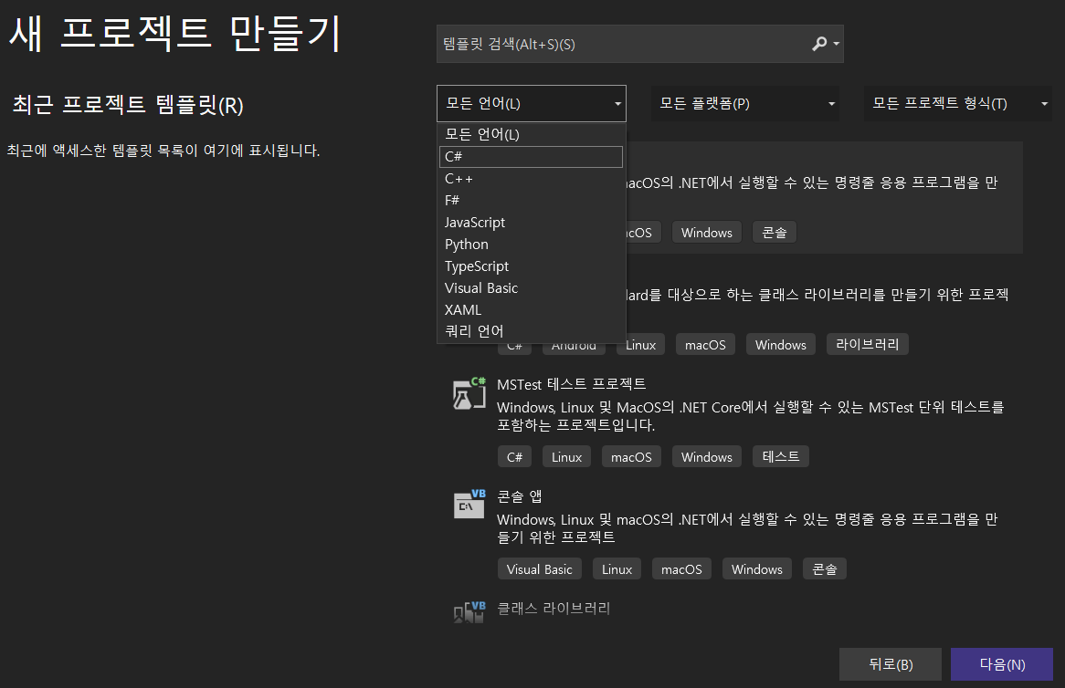

- Windows Form 앱(.NET FremWork) 선택 -> 다음
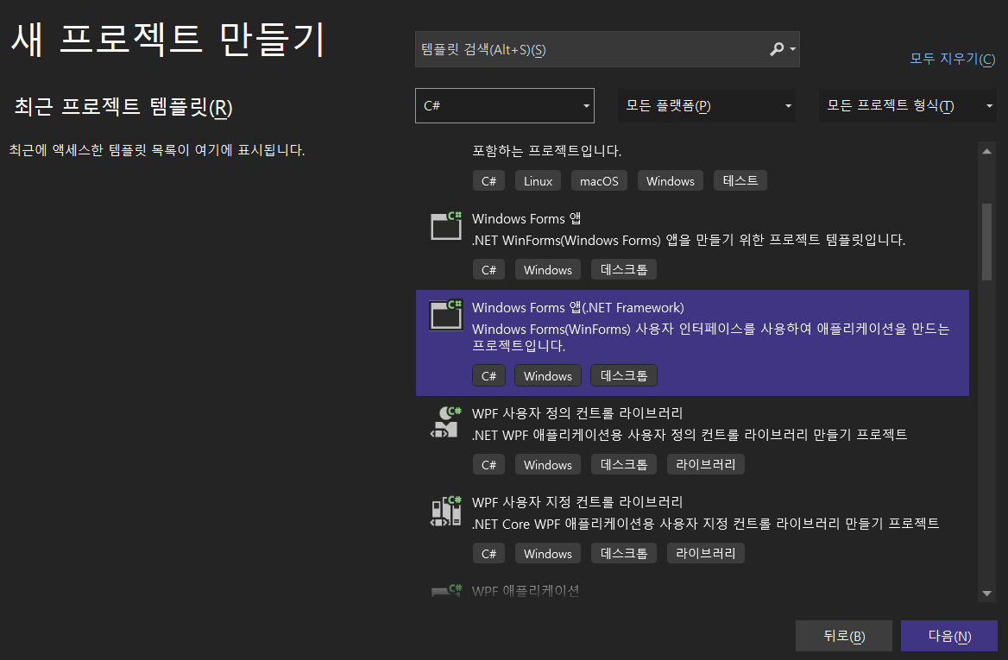
 |  |  |  | * Windows Form : MicroSoft .NET 프레임 워크에서 제공하는 기능으로
 |  |  |  |  | 개발자가 윈도우 환경과 유사 한 응용 프로그램을 개발 할 수 있도록
 |  |  |  |  | 편의성을 제공하는 GUI 이다. (메모장, 파일탐색기 창 등)
 |  |  |  | * .NET FramWork : 마이크로소프트에서 개발한 윈도우 프로그램 개발 및 실행 환경이다
 |  |  |  |  | 파일을 제어 하거나 데이터베이스 접근 및 네트워크를 제어 할수 있는 기능이 포함되어
 |  |  |  |  | 있으며 윈도우 운영체제 에서 개발한 응용 프로그램이 구동 할 수 있도록 지원한다.
 |  |  |  | * GUI : Graphical User Interface 의 약자로 시각적으로 사용자에게 보여주어 프로그램과 소통 할수 있게 만드는 기능.

- 새프로젝트 구성
. 프로젝트 이름 : MyFirstCSharp_01
. 위치 : C:\ 나 D:\ 의 CSharpStudy 폴더생성
. 솔루션 이름 : MyFirstCSharp
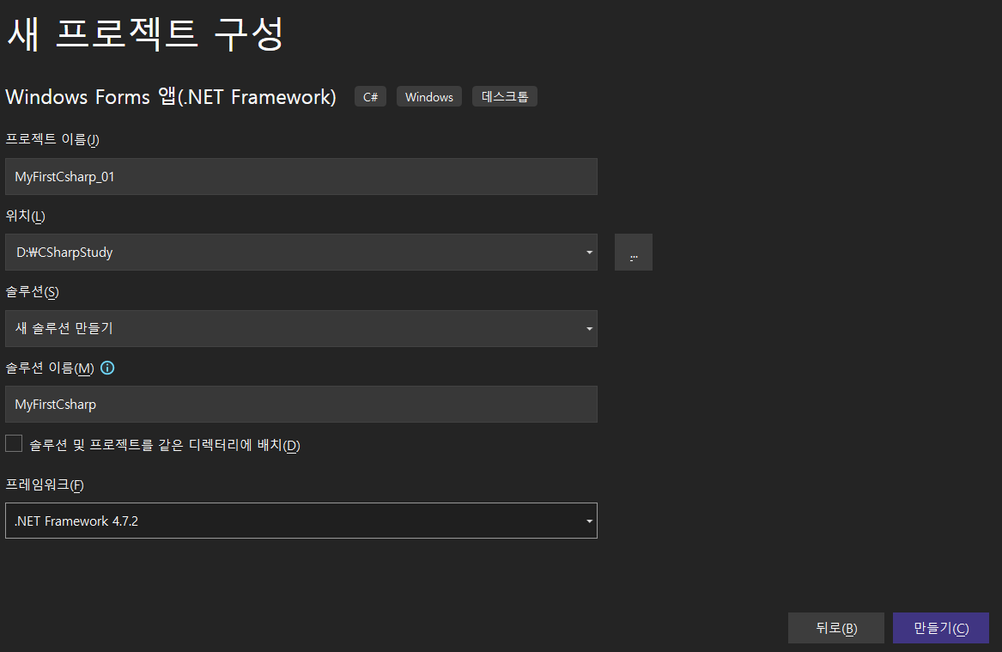

* 프로젝트 : 응용 프로그램을 구성하는 각각의 파트로 기능에 따라 여러가지 프로젝트가 솔루션에 포함 된다. (Namespace 로 불리기도 한다)
 | (Ex. 기준정보 프로그램, 자재 프로그램, 영업 프로그램, 생산 프로그램, 제품 프로그램 등)
* 솔루션 : 개발업무 를 파트로 나누어서 프로젝트 파일로 개발 후 하나의 통합 프로젝트로 만드는것. 이를 배포하는 것을 응용 프로그램이라 한다.
* 프레임워크 (Freamwork) : 프로그램 개발 환경을 의미하며 버전이 커질 수록 향상된 기능(API)을 제공한다.

- 프로젝트 생성 폴더 확인
. MyFirstCSharp.sin 이라는 솔루션 이 생성 되는것을 확인 할 수 있다.
. MyFirstCSharp_01 이라는 프로젝트 폴더가 생성된것을 확인할 수 있다.

 | * 통합 개발환경 (IDE) 인 VisualStudio 에서 C# 솔루션 및 프로젝트를 생성

4. 프로젝트의 구성
- obj : 프로그램 컴파일 을 위한 중간 단계의 바이너리 데이터 (0 과 1 로 이루어진 컴퓨터 가 이해 할수 있는 데이터) 의 모임
- bin : 컴파일 후 생성된 바이너리 데이터를 응용 프로그램을 실행 할 수 있도록 EXE (실행)파일 또는 DLL(Dynamic Link Library) 파일로 저장되는 장소. 아직은 컴파일 하지 않았으므로 텅빔
* DLL : 소프트웨어 개발에서 자주 쓰고 기초적인 함수들을 중복 개발하는 것을 피하기 위해 표준화된 함수 및 데이터 타입을 만들어서 모아 놓은 프로젝트 파일
- Properties : 프로젝트를 구성하는 개발 환경에 대한 요소 모음
- App.config : 응용 프로그램이 시작 할 때 필요한 인자 들의 모임. 응용 프로그램 전체에서 사용하는 기본 값 들에 대한 정의
- .cs : 프로그램을 코딩하여 개발 된 클래스 파일
* 클래스 : C# 언어 를 대표할 수 있는 특징인 객체 지향 데이터 타입 및 프로그램 단위.
- .csproj : 프로젝트 파일 로 프로젝트 구성 요소 들을 모두 연결시켜주는 역할
- Program.cs : 프로그램의 진입점. 응용 프로그램이 실행 시 가장 먼저 실행되는 클래스
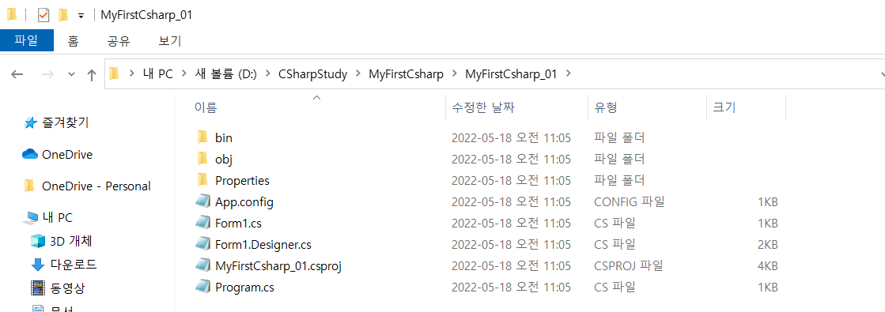

* 프로그래밍을 하며 해당 폴더내의 내용을 살펴보는 일은 거의 없다. 통합개발환경 IDE 인 VisualStudio 가 개발자들이 개발한 코드를 자동으로 컴파일하고 관리 하기 때문이다.
이처럼 통합개발 환경(IDE) 는 개발자 들이 프로그램 코딩에만 집중 할 수 있도록 도와주는 유용하고 강력한 도구 이다.

5. 프로젝트 빌드 및 컴파일.
- 프로그램을 컴파일 하는 과정
. 솔루션 탐색기 -> 프로젝트 오른쪽마우스클릭 -> 빌드 -> 왼쪽 하단에 빌드 성공 메시지 -> Debug 폴더에 응용프로그램 시작 Exe 파일 생성 확인
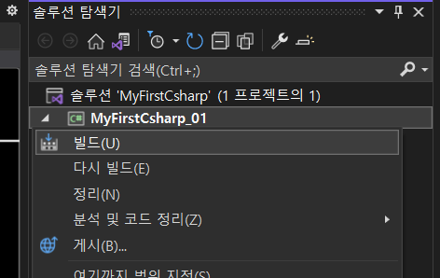

- EXE 파일 실행
. MyFirstCSharp_01.EXE 파일을 실행하면 방금 만든 Winform 프로젝트의 기본 화면인 창이 뜨는것을 확인 할 수 있습니다. 그리고 이창을 하나의 Form 이라고 합니다.
코딩을 하지 않아도 프로그램을 하나 만든 것이지요. 하지만 응용 프로그램 이라고 하기에는 무리가 있습니다.
응용 프로그램이란 사용자가 프로그램에게 어떤 특정한 일을 수행하기 위한 프로그램 이기 때문입니다.
이제 우리는 이 Form 에서 기본적인 C# 문법을 구현 해 보고 나아가서는 사용자가 목적에 따라 유용하게 사용할수 있는 프로그램 인 응용 프로그램을 만들어 볼것입니다.

 | * 컴파일 된 프로젝트 프로그램을 윈도우 에서 실행한 모습.

1. HELLO WORD 출력
- 이제 우리는 코딩을 할 준비가 완료 되었습니다.
그리고 코딩의 기초인 HELLO WORD 를 출력 해 보도록 하겠습니다.
우선 왼쪽에 있는 도구상자에서 텍스트 박스 를 Window Form 에 넣어보도록 하겠습니다.
( 도구상자가 없을경우 상단 매뉴 보기 -> 도구상자 )

 | * Text Box 선택 후 Form 위 에 드래그 또는 클릭

TextBox 에 HelloWord 라는 단어가 출력 될 수 있도록 코딩

- Form1.cs 오른쪽 마우스 클릭 -> 코드보기
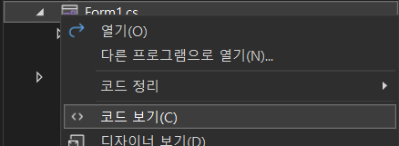

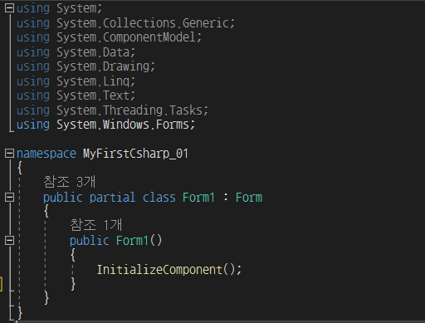

 |  |  |  |  |  |  | . ( ) 소괄호,{ } 중괄호, [ ] 대괄호

 | * Using : 응용 프로그램을 쉽고 편리하게 개발하기 위하여 만든 중복 되거나 상업적으로 배포, 또는 직접 만든 DLL 파일을 참조 함을 선언
 | 개발자는 Library 에서 원하는 기능을 수행하는 코딩 내용을 참조하여 보다 쉽고 생산적으로 코딩을 할 수 있게 해준다.
 | * NameSpace : 프로젝트 또는 DLL 의 이름
 | * Public Partscl Class Form1 : Form : 현재 만들어지는 프로그램은 Form 이라는 WinForm 기본 창의 기능을 상속 받아서 사용하는 선언문 (추후 설명)
 | * Public Form1() : 현재 클래스의 진입점
 | * InitsclizeConponent(); : 디자이너에서 시각적으로 배치한 Winform 컨트롤을 프로그램 상으로 배열

- Hello Word 출력 코딩 작성 -> 빌드 -> 디버깅 (F5 또는 Ctr + F5 또는 상단 ▶ 시작 클릭)

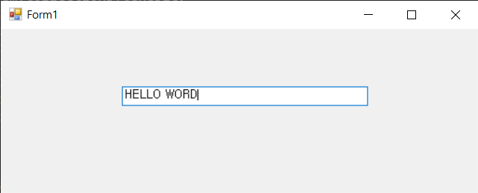
 | namespace MyFirstCsharp_01
 | {
 | public partscl class Form1 : Form
 | {
 | public Form1()
 | {
 | InitsclizeComponent();
 | textBox1.Text = "HELLO WORD";
 | }
 | }
 | } |  |  | * 프로그램이 실행 되면서 Hello Word 가 표현되는 모습
 | * .Text : TxtBox 컨트롤의 클래스에 있는 텍스트 를 취급 하는 함수

2. 기본 데이터 형식 47P
- 기본 데이터 형식 : 정수, 실수, 문자, 논리 형식
. 정수 : byte, sbyte, short, ushort, int, uint, long, ulong, char 등의 정수를 담을 수 있는 크기에 따른 데이터 형식이 있다.
 | 각각의 정수 데이터 형식을 사용하면 메모리 관리에 효율적이지만 일반적으로는 int 와 long 형식을 주로 사용한다. (컴퓨터의 고성능이 한몫한다.)
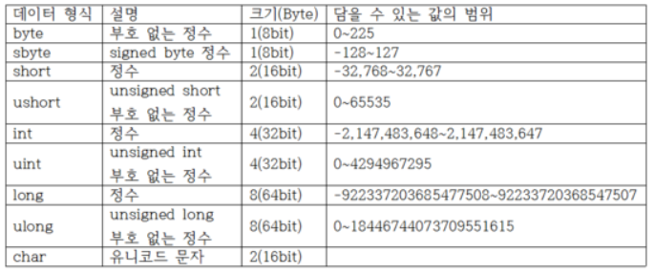

. 실수 : float, double,decimal 의 세가지 형식이 있다. 정밀도를 이유로 주로 double 를 사용한다.
 | * float : 소수 7자리
 | * double : 소수 15자리
 | * decimal : 소수 29자리
. 문자열 형식 : string 이 있으며 문자 및 Text 를 관리하는 데이터 형식이다.
. 논리 형식 : bool 이라는 데이터 타입으로 true , false 로 관리 하며 코딩 의 흐름에서 참과 거짓을 판별하는 데이터 형식이다.

3. 클래스 이름 바꾸기와 새로운 클래스 추가
- 클래스 이름 바꾸기
. 클래스 파일 선택 -> F2 또는 오른쪽 마우스 클릭 이름바꾸기 (Chap01_HelloWord)
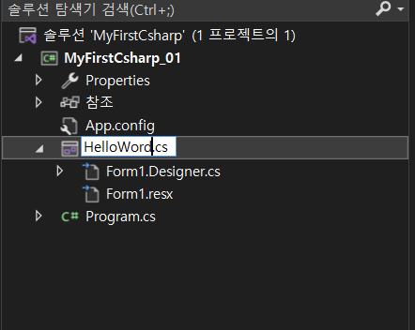
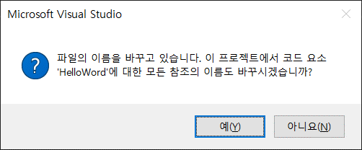
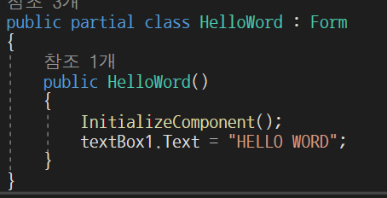

- 새로운 클래스 추가 (WinForm Class 가 아닌)
. 프로젝트 선택 -> 오른쪽 마우스 추가 -> 새항목 -> C# 항목 -> 클래스 -> 이름 지정 후 추가 (Chap01_DataType.cs)
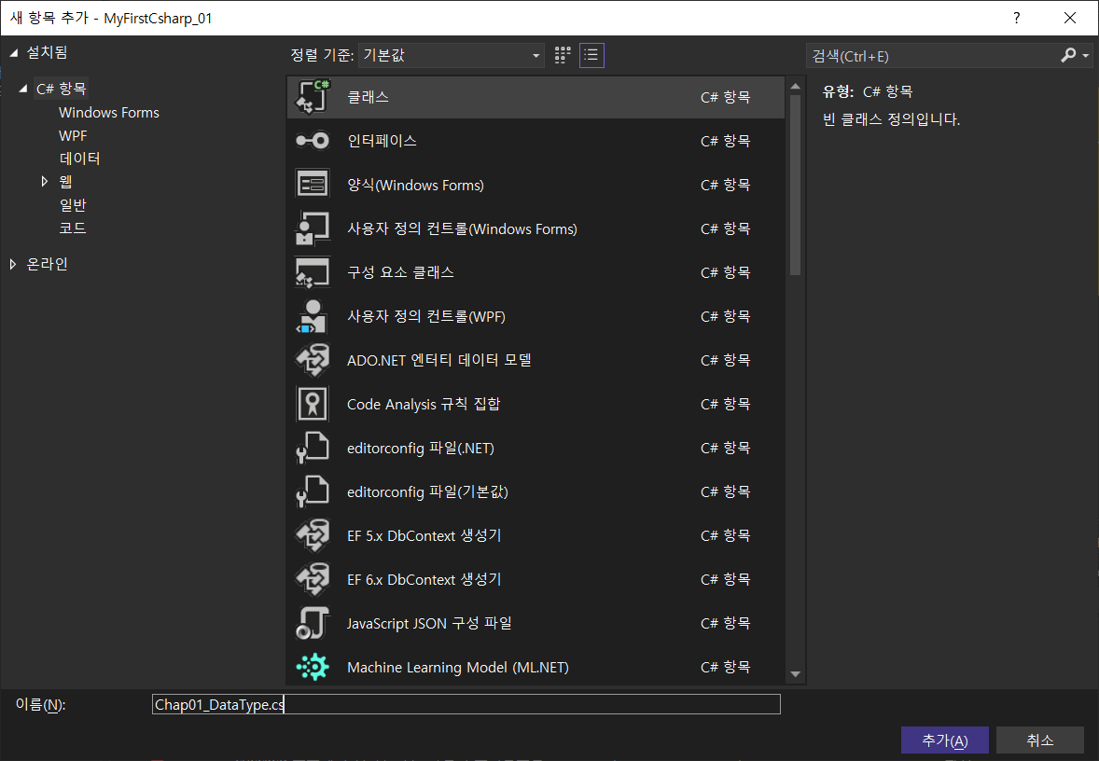

3. 변수
- 값을 대입시켜 개발자의 의도에따라 변화시킬 수 있는 요소, 데이터 형식의 값을 담는 일정 크기의 메모리 공간
- 데이터 형식과 식별자(변수의 이름) 및 값 대입 하기
. 정수형 변수 생성
 | string sc; |  | sc 라는 변수를 int 형으로 생성
 | int ib = 10; |  | ib 라는 int 변수에 10 을 대입 (정상)
 | int ic = 1.0; |  | ic 라는 int 변수에 1.0 을 대입 (소수 타입 이 아니므로 에러)
 | int id = "11"; |  | id 라는 int 변수에 문자열을 대입 (문자 타입의 변수가 아니므로 에러)
 | int ie = int.MaxValue + 1; |  | ie 라는 int 변수에 int Max 값 대입 후 + 1 (관리 범위를 벗어나므로 에러) * OverFlaow
. 실수형 변수 생성
 | double da; |  | da 라는 변수를 double 형으로 생성
 | double db = 0.1; |  | db 라는 변수에 0.1 을 대입 (정상)
 | double dc = 1.0; |  | dc 라는 변수에 1.0 을 대입 (정상)
 | double dd = 1; |  | dd 라는 변수에 1 을 대입 (정상) * 정수 대입이 가능하지만 효율성이 떨어짐
 | double de = "22"; |  | de 라는 변수에 문자를 대입 (문자 타입이 아니므로 에러)
. 문자열 형 변수 생성
 | string sa; |  | sa 라는 변수를 string 형으로 생성
 | string sb = ""; |  | sb 라는 변수에 아무것도 없는 값 대입(정상)
 | string sc = "안녕하세요"; |  | sc 라는 변수에 문자열 대입 (정상)
 | string sd = 10; |  | sd 라는 변수에 정수 대입 (정수 타입이 아니므로 에러)
 | string se = 1.1; |  | de 라는 변수에 소수 대입 (소수 타입이 아니므로 에러)

. 논리형 변수 생성
 | bool ba; |  | ba 라는 bool 변수를 bool 형으로 생성
 | bool bb = 1; |  | bb 라는 bool 변수에 정수를 대입 (정수 타입이 아니므로 에러)
 | bool bc = true; |  | bc 라는 bool 변수에 true 값을 대입 (정상)
 | bool bd = !true; |  | bd 라는 bool 변수에 Not True 값을 대입 (정상) false
 | bool be = false; |  | be 라는 bool 변수에 false 값을 대입 (정상)
 | bool bf = !false; |  | bf 라는 bool 변수에 Not False 값을 대입(정상) true
 | bool bg = "거짓"; |  | bg 라는 bool 변수에 문자열 대입 (문자열이 아니므로 에러)
 | * 코딩 후 프로그램을 실행 시 에러를 검출 런타임에러 (컴파일 후 실행)
 | * 코딩 시 에러를 즉각 검출 컴파일타입에러 (컴파일이 되지 않음)
 | * 에러 코드 주석 처리 후 빌드 하면 정상적으로 컴파일이 이루어 진다.

 | using System;
 | using System.Collections.Generic;
 | using System.Linq;
 | using System.Text;
 | using System.Threading.Tasks;

 | namespace MyFirstCsharp_01
 | {

 | //internal : 동일한 어셈블리의 파일 내에서만 액세스 (추후 설명)
 | internal class Chap02_DataTypecs
 | {
 | // 정수 형 데이터 타입 과 변수
 | string sc; // sc 라는 변수를 int 형으로 생성
 | int ib = 10; // ib 라는 int 변수에 10 을 대입(정상)
 | int ic = 1.0; // ic 라는 int 변수에 1.0 을 대입(소수 타입 이 아니므로 에러)
 | int id = "11"; // id 라는 int 변수에 문자열을 대입(문자 타입의 변수가 아니므로 에러)
 | int ie = int.MaxValue + 1; // ie 라는 int 변수에 int Max 값 대입 후 + 1 (관리 범위를 벗어나므로 에러) * OverFlaow

 | // 실수 형 데이터 타입과 변수
 | double da; // da 라는 변수를 double 형으로 생성
 | double db = 0.1; // db 라는 변수에 0.1 을 대입(정상)
 | double dc = 1.0; // dc 라는 변수에 1.0 을 대입(정상)
 | double dd = 1; // dd 라는 변수에 1 을 대입(정상) * 정수 대입이 가능하지만 효율성이 떨어짐
 | double de = "22"; // de 라는 변수에 문자를 대입(문자 타입이 아니므로 에러)

 | // 문자 형 데이터 타입과 변수
 | string sa; // sa 라는 변수를 string 형으로 생성
 | string sb = ""; // sb 라는 변수에 아무것도 없는 값 대입(정상)
 | string sc = "안녕하세요"; // sc 라는 변수에 문자열 대입(정상)
 | string sd = 10; // sd 라는 변수에 정수 대입(정수 타입이 아니므로 에러)
 | string se = 1.1; // de 라는 변수에 소수 대입(소수 타입이 아니므로 에러)

 | // 논리형 데이터 타입과 변수
 | bool ba; // ba 라는 bool 변수를 bool 형으로 생성
 | bool bb = 1; // bb 라는 bool 변수에 정수를 대입(정수 타입이 아니므로 에러)
 | bool bc = true; // bc 라는 bool 변수에 true 값을 대입(정상)
 | bool bd = !true; // bd 라는 bool 변수에 Not True 값을 대입(정상) false
 | bool be = false; // be 라는 bool 변수에 false 값을 대입(정상)
 | bool bf = !false; // bf 라는 bool 변수에 Not False 값을 대입(정상) true
 | bool bg = "거짓"; // bg 라는 bool 변수에 문자열 대입(문자열이 아니므로 에러)

 | // 코딩 후 프로그램을 실행 시 에러를 검출 런타임에러 (컴파일 후 실행)
 | // 코딩 시 에러를 즉각 검출 컴파일타입에러 (컴파일이 되지 않음)
 | }
 | }

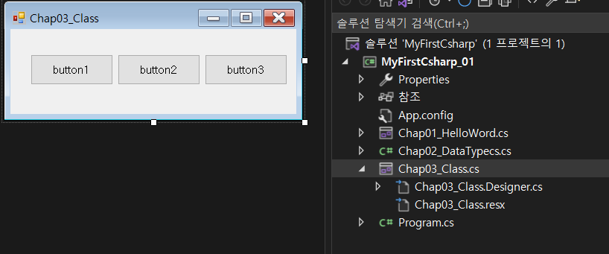
4. 클래스
- Chqp03_Class WinForn 클래스 만들기
 |  |  |  |  |  | * 사용 도구
 |  |  |  |  |  | - Label (속성 -> 텍스트 바꾸기)
 |  |  |  |  |  | TextBox
 |  |  |  |  |  | Button

. 배치해둔 버튼 컨트롤을 더블 클릭 해보세요. button1_Click 라는 이름의 이벤트 매서드(함수)가 만들어 집니다.
함수 라는것은 클래스 내에서 일정한 기능을 수행 하기 위한 프로그램의 묶음 정도로 생각하세요. 자세한 내용은 뒤에 설명 드리도록 하겠습니다.
이 이벤트와 코딩과의 관계는 추후 Winfrom Application 개발 과정에서 설명 드리겠습니다.
지금은 코딩 기초에 집중을 합시다.
 | private void button1_Click(object sender, EventArgs e)
 | {
 | Chap02_DataTypecs chap02_DataTypecs = new Chap02_DataTypecs();
 | }

Chap02_DataType 에 등록해둔 변수를 가져와서 쓰기 위하여 Chap02_DataType 클래스를 호출하고 chap02_DataTypecs 라는 이름으로 객체를 명명 하였습니다.
저 구문의 의미를 풀어보자면 클래스 Chap02_DataTypecs 을 이 이벤트 안에서( { } 안의 내용을 말한다.) chap02_DataTypecs 라는 이름으로 사용 할텐데 클래스가 원하는 조건은 () 안의 인수(주는값) 이지만
Chap02_DataType 에서 원하는 인자(받는값) 를 처리하는 코딩이 없으니 그자체로 사용하겠다 라는 뜻입니다.
자 이처럼 다른 클래스 또는 프로젝트에서 클래스 내의 함수와 변수를 가져와서 사용할 수 있도록 만들수 있습니다.
이런 방식이 적용된 언어를 이 객체 지향성 언어 라고 합니다.
그럼 Chap02_DataTypecs 클래스로 생성한 chap02_DataTypecs 객체에서 형변환을 하기위해 원하는 변수를 가져와 보도록 하겠습니다.
우리가 사용할 객체 chap02_DataTypec 뒤에 . 을 붙이면 그 객체 안에 포함되어 있는 함수와 변수들의 리스트가 나옵니다.
하지만 지금은 나오지 않습니다. 변수들을 다른 클래스에서 사용할수 있도록 허락하지 않았기 때문이지요
- 접근제한자
. C# 에서는 클래스 내의 보안성 및 클래스 내부에서만 사용되어 기능 제공을 할 필요 없는 필드 등을 공개 하거나 공개하지 않는 기능을 적용 할 수 있습니다.
Chap02_DataType 의 코드를 보도록 합시다.
Class 선언문 앞에 internal 이라는 구문. 선언문 제일 앞에 접근을 할수 있는 권한을 설정함
internal : 동일 네임스페이스 내에서만 사용가능
public : 누구나 호출 하여 사용 할 수 있도록 함
private : 해당 클래스 내에서만 사용 가능
그외의 접근 제한자는 수업을 진행하면서 하나씩 살펴 보도록 합시다.
. string sc; 를 public 으로 설정 후 Chap03_Class 에서 . 을 붙여 sc 변수를 확인
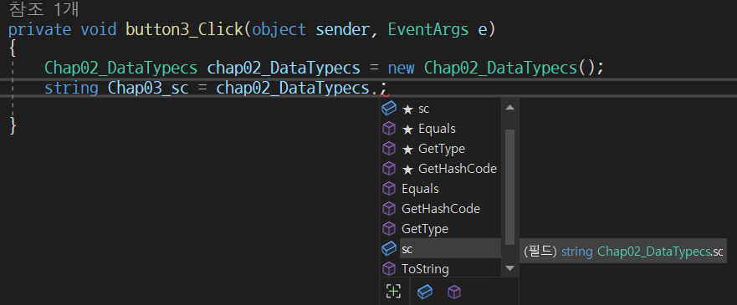
Chap02_DataType 클래스 내부의 변수나 함수 = 필드

. sc 의 값을 Chap03_Class 의 변수에 담아봅시다.
 | private void button1_Click(object sender, EventArgs e)
 | {
 | Chap02_DataTypecs chap02_DataTypecs = new Chap02_DataTypecs();
 | int Chap03_sc = chap02_DataTypecs.sc;
 | }
. chap02_DataTypecs.sc 의 데이터 타입은 integer 형 이므로 int 값으로 동일하게 받아 오는 int 변수 Chap03_sc 생성후 대입.
. 선언문 앞에 접근 제한자가 없을 경우 Private 으로 간주
. 하나의 공통 클래스를 만들어 두면 사용하고 싶을때에 객체를 생성하여 코딩 내 어디서든 사용 할 수 있다.
예를 들어 Chap02_DataType 클래스의 sc 라는 변수에 프로그램 내에서 사용되는 공통으로 사용하는 값을 입력하면 다른 클래스에서 프로그램을 코딩할때마다 그값을 대입 하는 번거로움을 줄임
또한 Chap02_DataType 의 sc 값만 변경 할 경우 Chap02_DataType 클래스를 사용하는 모든 필드 값을 일괄적으로 수정 할 수 있음.

 |  | 클래스 |  | 클래스
 |  | Chap02_DataType |  | Chap03_Class

 |  | public string sc; 필드 |  | Chap02_DataType 클래스 객체 생성
 |  | int ib = 10 |  | sc 필드를 사용
 |  | .
 |  | . |  | Chap02_DataType 클래스 객체 생성
 |  | . |  | sc 필드를 사용

 |  |  |  | 클래스
 |  |  |  | Chqp04_

 |  |  |  | Chap02_DataType 클래스 객체 생성
 |  |  |  | sc 필드를 사용

 | . Button2, button3 이벤트 생성 후 각각 이벤트 매서드 에서 Chap02_DataType 클래스 객체 생성 -> 빌드후 실행 -> 값 확인 -> Chap02_DataType sc 필드 값 변경후 확인
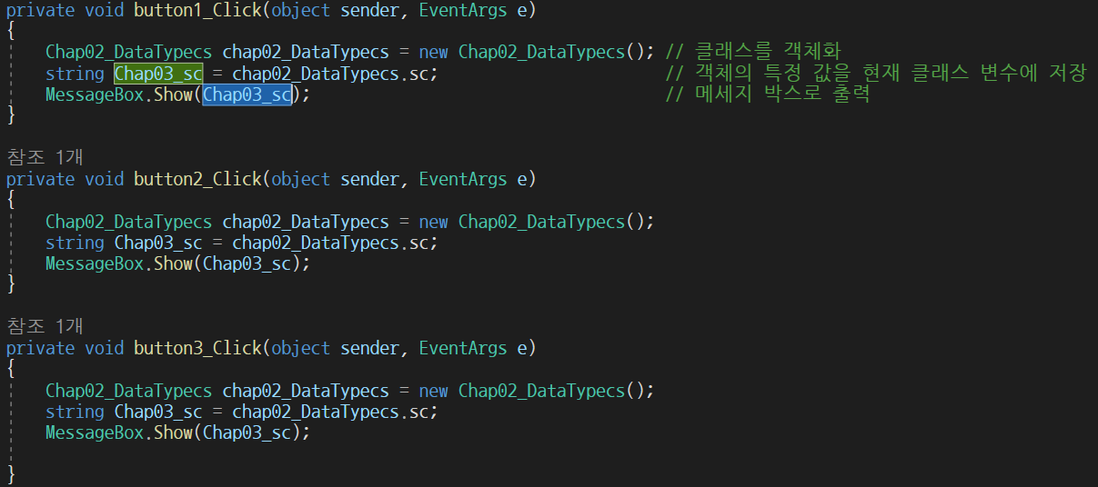

 | . 다른 필드에서는 같은 인스턴스명(객체명) 으로 객체나 변수를 설정 가능
 | . 불필요해보이는 코드 의 간결화 보기에도 편하고 코딩 한줄의 리소스도 줄일 수 있는 방법으로 개발 하는것이 좋다.
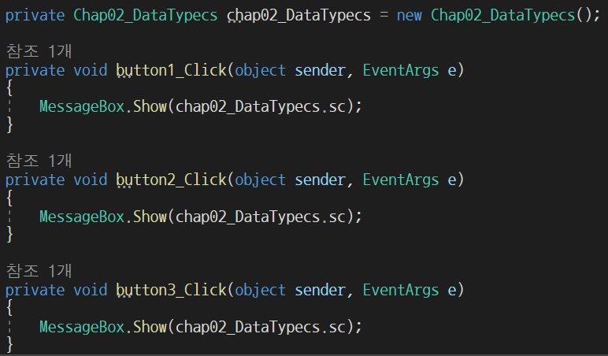

 | . 이해가 되나요 ? 이 내용은 제 강의가 끝날때까지 수도없이 반복 될 것이므로 그때마다 더 설명 드리면서 진행 하겠습니다.
 | . 분할 클래스 Patial Class : 클래스를 하나의 클래스를 개발 할때 분할하여 개발 할 수 있도록 같은 이름의 여러 클래스를 만들 수 있다.
 | . C# 은 클래스로 시작해서 클래스로 끝나는 프로그래밍 언어라고 해도 될 정도로 클래스는 중요 하다.

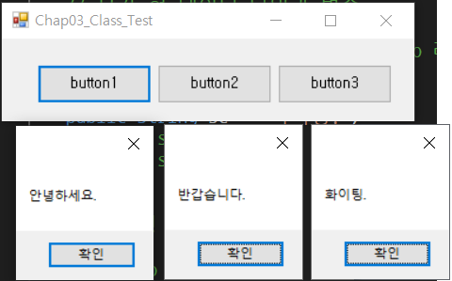
4. 실습
- 1) Chap02_DataTypecs 클래스 에 "안녕하세요", "반갑습니다", "화이팅" 이라는 3개의 필드를 만들어
Cahp03_Class_Test 라는 새로운 Winform 을 생성 후 3개의 버튼을 클릭하여 각각의 메시지를 출력하는 프로그램을 구현해 보세요.

2) Chap01_HelloWord WinForm 클래스 에서 프로그램이 실행 되었을때 textbox 에 Chap02_DataTypecs 의 "안녕하세요" 변수의 내용을 표현하도록 수정해 보세요

